Order Form Output
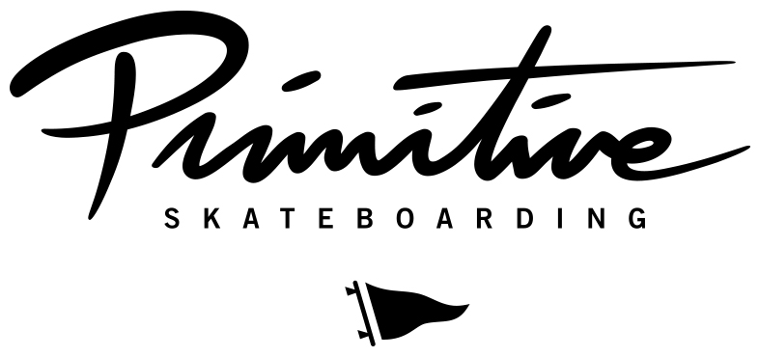 [ BRAND LOGO GOES HERE ]

SHOP名
住所

担当者 |  | メール
 |  | TEL
備考

オーダー締め切り:2/9（月）
デリバリー：26年4月末

Style | Description | Color | A | XS | S | M | L | XL | XXL | XXXL | Price | Units | Extension
OSC25SPI1 | GLORY HW TEE | BROWN | A |  |  |  |  |  |  |  | ¥7,800 | 0 | $-
OSC25SPI2 | GLORY HW TEE | BLACK | A |  |  |  |  |  |  |  | ¥7,800 | 0 | $-
OSC25SPI3 | GLORY HW TEE | WHITE | A |  |  |  |  |  |  |  | ¥7,800 | 0 | $-
OSC25SPI4 | CHOSEN TEE | BLACK | A |  |  |  |  |  |  |  | ¥6,400 | 0 | $-
OSC25SPI5 | CHOSEN TEE | WHITE | A |  |  |  |  |  |  |  | ¥6,400 | 0 | $-
OSC25SPI6 | VIC TEE | BLACK | A |  |  |  |  |  |  |  | ¥6,400 | 0 | $-
OSC25SPI7 | VIC TEE | ROYAL | A |  |  |  |  |  |  |  | ¥6,400 | 0 | $-
OSC25SPI8 | ORION TEE | WHITE | A |  |  |  |  |  |  |  | ¥5,500 | 0 | $-
OSC25SPI9 | ORION TEE | BLACK | A |  |  |  |  |  |  |  | ¥5,500 | 0 | $-
OSC25SPI10 | SUNSET TWOFER L/S HW TEE | BLACK | A |  |  |  |  |  |  |  | ¥10,000 | 0 | $-
FLEECE
OSC25SPI11 | GLORY HW HOOD | BLACK | A |  |  |  |  |  |  |  | ¥16,500 | 0 | $-
OSC25SPI12 | GLORY HW HOOD | FOREST GREEN | A |  |  |  |  |  |  |  | ¥16,500 | 0 | $-
OSC25SPI13 | VIC HOOD | BLACK | A |  |  |  |  |  |  |  | ¥15,000 | 0 | $-
OSC25SPI14 | CHOSEN HOOD | BLACK | A |  |  |  |  |  |  |  | ¥15,000 | 0 | $-
OSC25SPI15 | CHOSEN HOOD | SLATE | A |  |  |  |  |  |  |  | ¥15,000 | 0 | $-
CORE PREMIUM
OSC25SPI16 | CORE MINI DIRTY P HW TEE | BLACK | A |  |  |  |  |  |  |  | ¥7,800 | 0 | $-
OSC25SPI17 | CORE MINI DIRTY P HW TEE | TAN | A |  |  |  |  |  |  |  | ¥7,800 | 0 | $-
OSC25SPI18 | CORE MINI NUEVO HW TEE | FOREST GREEN | A |  |  |  |  |  |  |  | ¥7,800 | 0 | $-
OSC25SPI19 | CORE MINI NUEVO HW TEE | BLACK | A |  |  |  |  |  |  |  | ¥7,800 | 0 | $-
OSC25SPI20 | CORE MINI DIRTY P HW HOOD | BLACK | A |  |  |  |  |  |  |  | ¥15,000 | 0 | $-
OSC25SPI21 | CORE MINI DIRTY P HW HOOD | TAN | A |  |  |  |  |  |  |  | ¥15,000 | 0 | $-
OSC25SPI22 | CORE MINI NUEVO HW HOOD | FOREST GREEN | A |  |  |  |  |  |  |  | ¥15,000 | 0 | $-
OSC25SPI23 | CORE MINI NUEVO HW HOOD | BLACK | A |  |  |  |  |  |  |  | ¥15,000 | 0 | $-

